Лист 1
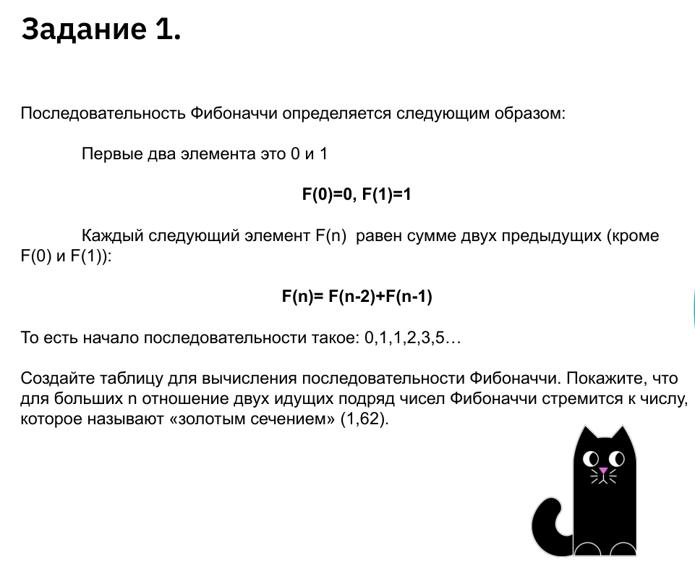
0
1
2 | 2.00
3 | 1.50
5 | 1.67
8 | 1.60
13 | 1.63
21 | 1.62
34 | 1.62
55 | 1.62
89 | 1.62
144 | 1.62
233 | 1.62
377 | 1.62

